合并利润表
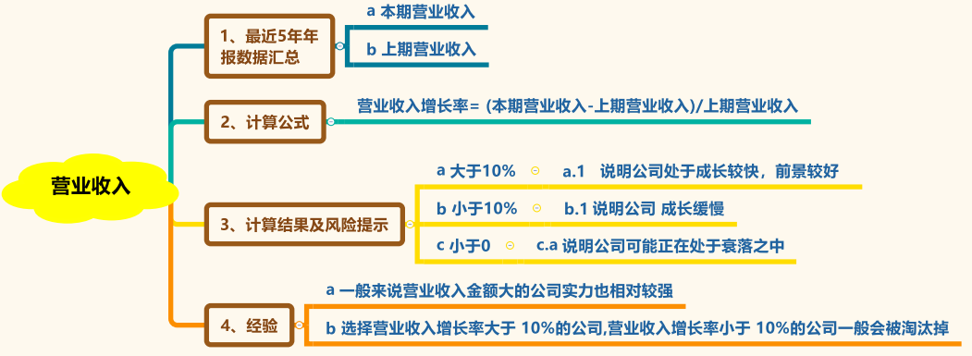
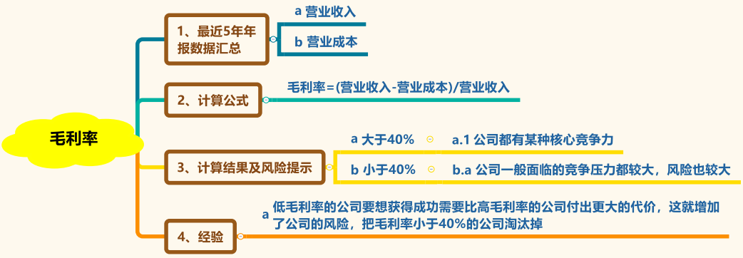
双汇发展 |  | 2019年 | 2018年 | 2017年 | 2016年 | 2015年
营业收入
营业收入增长率 |  | #DIV/0! | #DIV/0! | #DIV/0! | #DIV/0! | #DIV/0!
营业成本
毛利 |  | 0.00 | 0.00 | 0.00 | 0.00 | 0.00
毛利率 |  | #DIV/0! | #DIV/0! | #DIV/0! | #DIV/0! | #DIV/0!

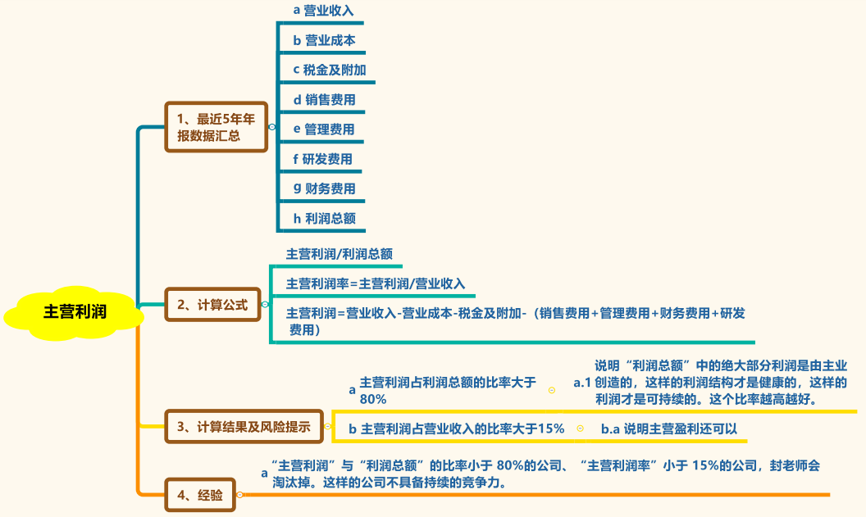
费用 | 销售费用
 | 管理费用
 | 研发费用
 | 财务费用
 | 四费合计 | 0 | 0 | 0 | 0.00 | 0.00
费用率 |  | #DIV/0! | #DIV/0! | #DIV/0! | #DIV/0! | #DIV/0!
费用率/毛利率 |  | #DIV/0! | #DIV/0! | #DIV/0! | #DIV/0! | #DIV/0!

税金及附加
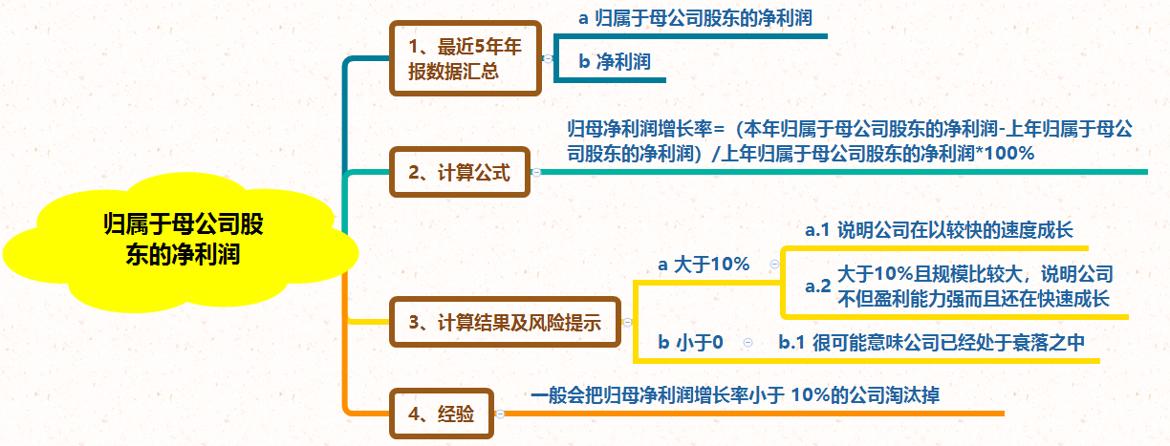
主营利润 |  | 0.00 | 0.00 | 0.00 | 0.00 | 0.00
主营利润率 |  | #DIV/0! | #DIV/0! | #DIV/0! | #DIV/0! | #DIV/0!
利润总额
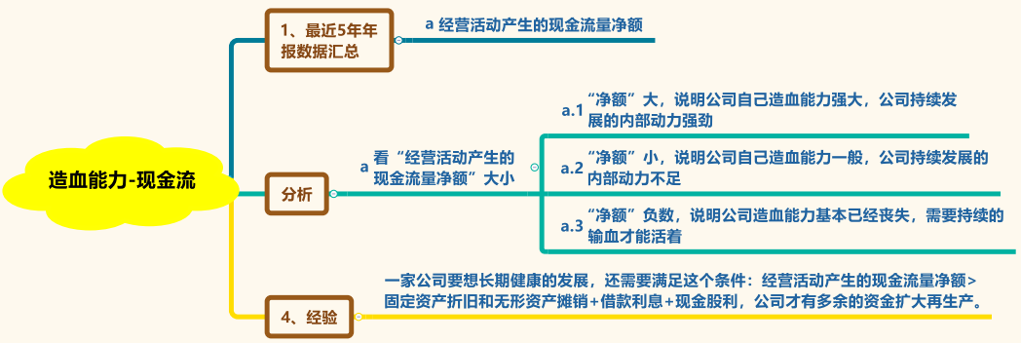
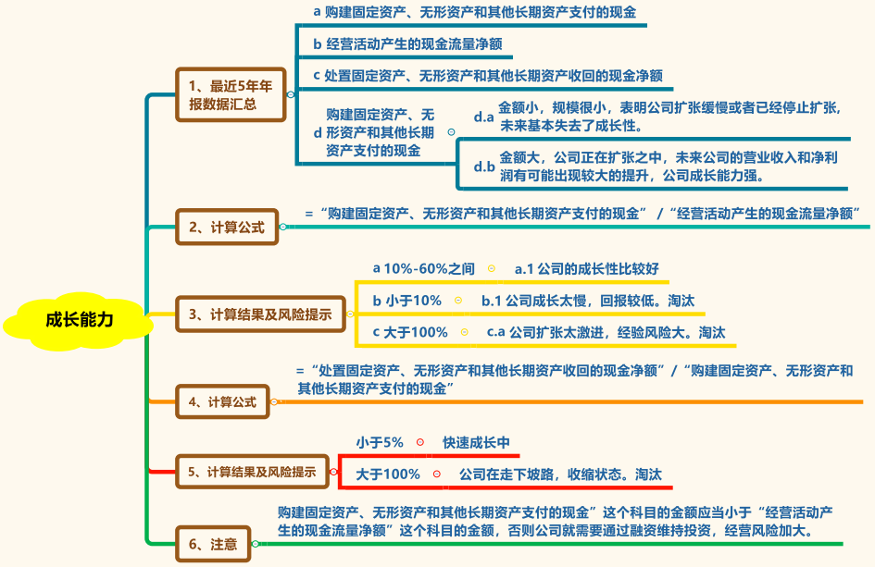
主营利润/利润总额 |  | #DIV/0! | #DIV/0! | #DIV/0! | #DIV/0! | #DIV/0!

归属于母公司所有者的净利润
归属母公司所有者的利润增长率 |  | #DIV/0! | #DIV/0! | #DIV/0! | #DIV/0! | #DIV/0!

经营活动产生的现金流量净额

购建固定资产、无形资产和其他长期资产支付的现金
处置固定资产、无形资产和其他长期资产收回的现金净额
购建固定资产、无形资产和其他长期资产支付的现金/ 经营活动产生的现金流量净额 |  | #DIV/0! | #DIV/0! | #DIV/0! | #DIV/0! | #DIV/0!
处置固定资产、无形资产和其他长期资产收回的现金净额 / 处置固定资产、无形资产和其他长期资产收回的现金净额 |  | #DIV/0! | #DIV/0! | #DIV/0! | #DIV/0! | #DIV/0!


分配股利、利润或偿付利息支付的现金
分红比例

经营活动产生的现金流量净额
投资活动产生的现金流量净额
筹资活动产生的现金流量净额
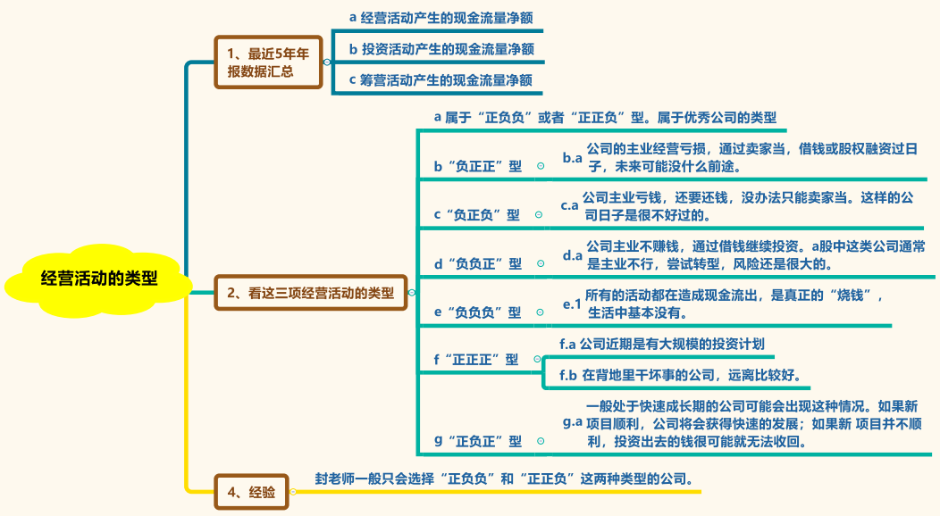
现金及现金等价物净增加额
现金分红
加会现金分红后的现金等价物金额 |  | 0 | 0 | 0 | 0 | 0
期末现金及现金等价物余额

合并资产负债表
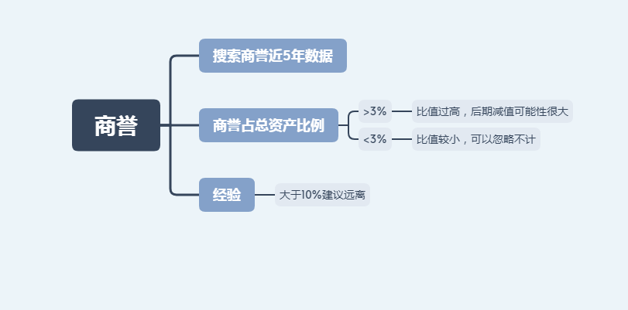
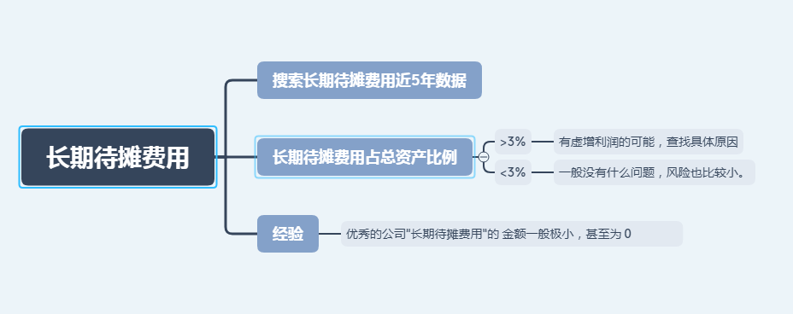
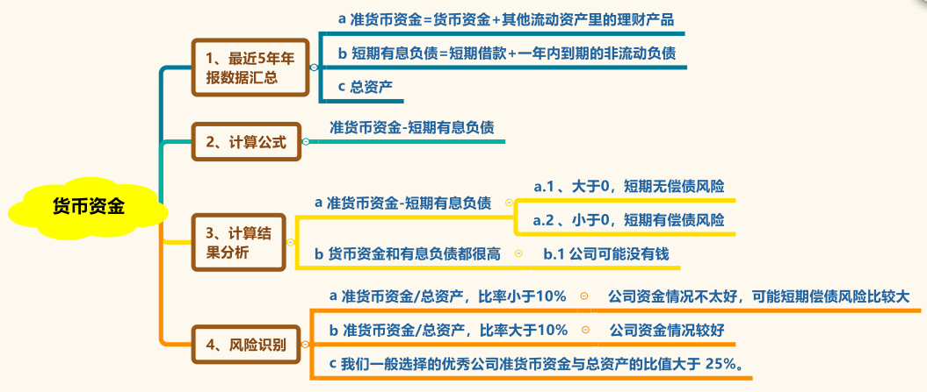

财报分析计算表
双汇发展 |  | 2019年 | 2018年 | 2017年 | 2016年 | 2015年
货币资金
其他流动资产里的理财产品
准货币资金 |  | 0.00 | 0.00 | 0.00 | 0.00 | 0.00
短期借款
准货币资金 - 短期借款 |  | 0.00 | 0.00 | 0.00 | 0.00 | 0.00
一年内到期的非流动负债
短期有息负债合计 |  | 0.00 | 0.00 | 0.00 | 0.00 | 0.00
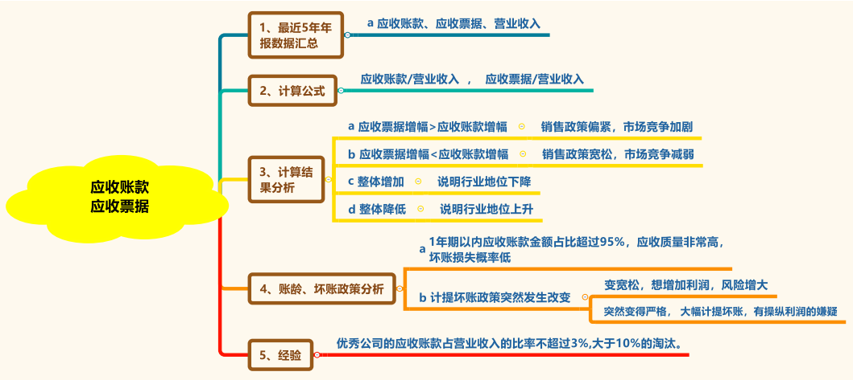
准货币资金 - 短期有息负债 |  | 0 | 0 | 0 | 0 | 0
总负债
总资产
总资产增长率 |  | #DIV/0! | #DIV/0! | #DIV/0! | #DIV/0! | #DIV/0!
资产负债率 |  | #DIV/0! | #DIV/0! | #DIV/0! | #DIV/0! | #DIV/0!
准货币资金占总资产比率 |  | #DIV/0! | #DIV/0! | #DIV/0! | #DIV/0! | #DIV/0!
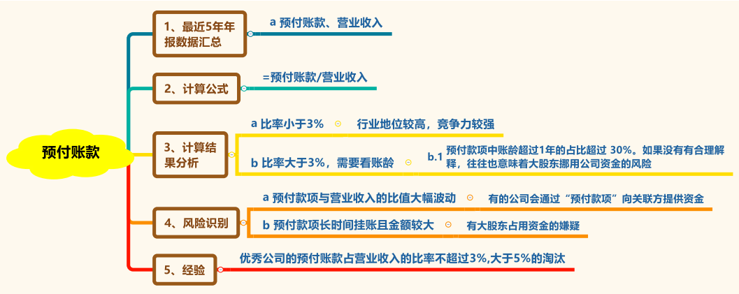
营业收入
应收 | 银行承兑票据
 | 商业承兑票据
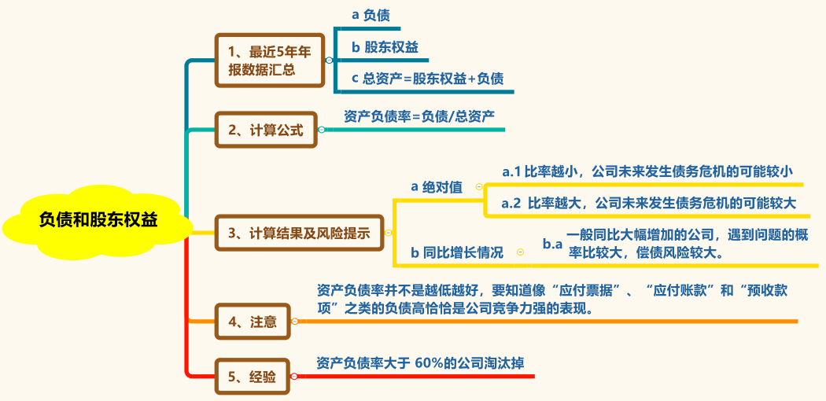
 | 银行承兑票据同比增减 | #DIV/0! | #DIV/0! | #DIV/0! | #DIV/0! | #REF!
 | 商业承兑票据同比增减 | #DIV/0! | #DIV/0! | #DIV/0! | #DIV/0! | #REF!
 | 应收票据总计 | 0.00 | 0.00 | 0.00 | 0.00 | 0.00

 | 应收票据同比增减 | #DIV/0! | #DIV/0! | #DIV/0! | #DIV/0! | #REF!
 | 应收账款
 | 应收账款同比增减 | #DIV/0! | #DIV/0! | #DIV/0! | #DIV/0! | #REF!
 | 应收票据/营业收入 | #DIV/0! | #DIV/0! | #DIV/0! | #DIV/0! | #DIV/0!
 | 应收账款/营业收入 | #DIV/0! | #DIV/0! | #DIV/0! | #DIV/0! | #DIV/0!
 | 应收合计 | 0.00 | 0.00 | 0.00 | 0.00 | 0.00
 | 应收预付合计 | 0.00 | 0.00 | 0.00 | 0.00 | 0.00

应付 | 应付票据
 | 应付账款
 | 预收账款
 | 应付预收合计 | 0.00 | 0.00 | 0.00 | 0.00 | 0.00
应付预收-应收预付 |  | 0.00 | 0.00 | 0.00 | 0.00 | 0.00
应收账款与总资产比率 |  | #DIV/0! | #DIV/0! | #DIV/0! | #DIV/0! | #DIV/0!
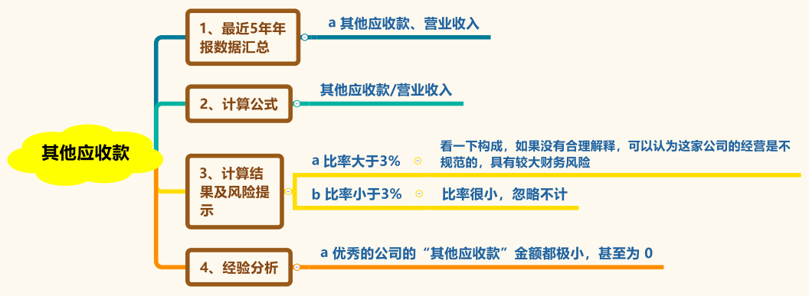
预付款项
预付账款/营业收入 |  | #DIV/0! | #DIV/0! | #DIV/0! | #DIV/0! | #DIV/0!

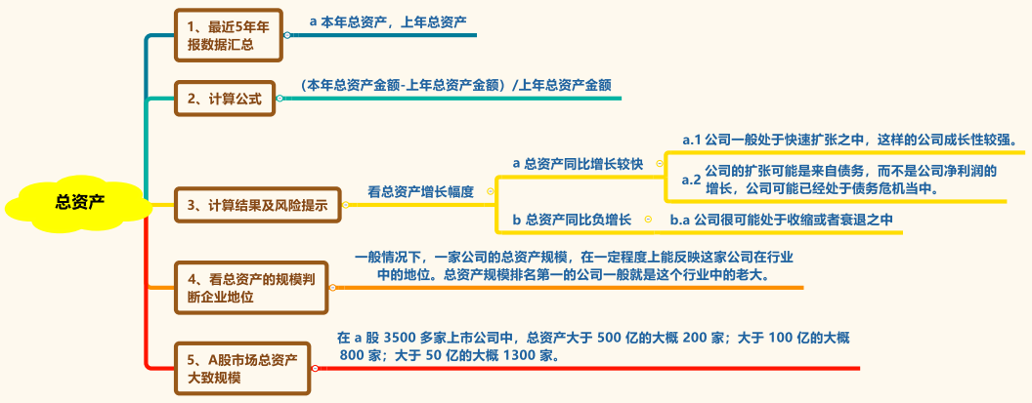
其他应收款
其他应收款/营业收入 |  | #DIV/0! | #DIV/0! | #DIV/0! | #DIV/0! | #DIV/0!

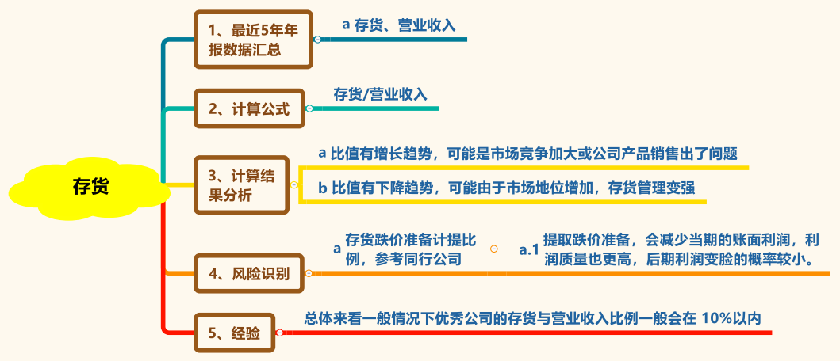
存货
存货/营业收入 |  | #DIV/0! | #DIV/0! | #DIV/0! | #DIV/0! | #DIV/0!

其他流动资产
其他流动资产/总资产 |  | #DIV/0! | #DIV/0! | #DIV/0! | #DIV/0! | #DIV/0!


可供出售的金融资产
可供出售的金融资产/总资产 |  | #DIV/0! | #DIV/0! | #DIV/0! | #DIV/0! | #DIV/0!

以公允价值计量且其变动计入当期损益的金融资产
持有到期的金融资产
与主业无关的长期股权投资
与主页无关的投资类资产合计 |  | 0.00 | 0.00 | 0.00 | 0.00 | 0.00
与主业无关的长期股权投资/总资产 |  | #DIV/0! | #DIV/0! | #DIV/0! | #DIV/0! | #DIV/0!

长期股权投资报表数
长期股权投资的投资收益
净利润
长期股权投资的投资收益对利润的影响程度 |  | #DIV/0! | #DIV/0! | #DIV/0! | #DIV/0! | #DIV/0!

投资性房地产
投资性房地产/总资产 |  | #DIV/0! | #DIV/0! | #DIV/0! | #DIV/0! | #DIV/0!

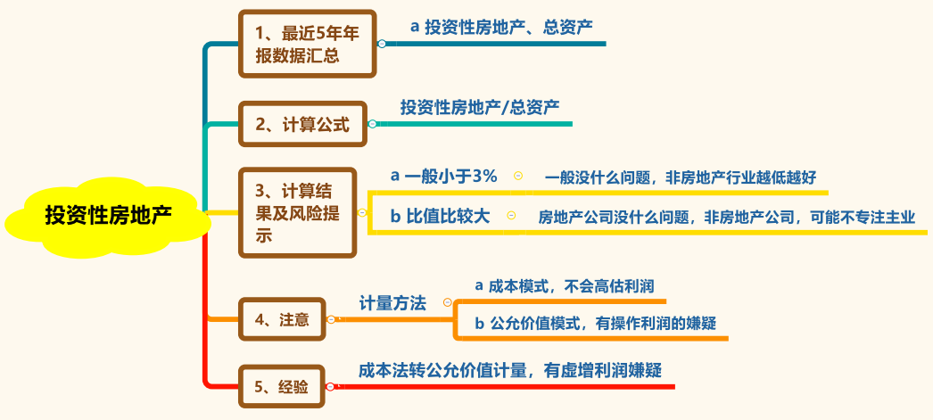
固定资产
固定资产/总资产 |  | #DIV/0! | #DIV/0! | #DIV/0! | #DIV/0! | #DIV/0!

无形资产
无形资产/总资产 |  | #DIV/0! | #DIV/0! | #DIV/0! | #DIV/0! | #DIV/0!

在建工程
在建工程/总资产 |  | #DIV/0! | #DIV/0! | #DIV/0! | #DIV/0! | #DIV/0!

工程物资
固定资产合计 |  | 0.00 | 0.00 | 0.00 | 0.00 | 0.00
固定资产+在建工程+工程物资与总资产的比例 |  | #DIV/0! | #DIV/0! | #DIV/0! | #DIV/0! | #DIV/0!

商誉
商誉/总资产 |  | #DIV/0! | #DIV/0! | #DIV/0! | #DIV/0! | #DIV/0!

长期待摊费用
长期待摊费用/总资产 |  | #DIV/0! | #DIV/0! | #DIV/0! | #DIV/0! | #DIV/0!
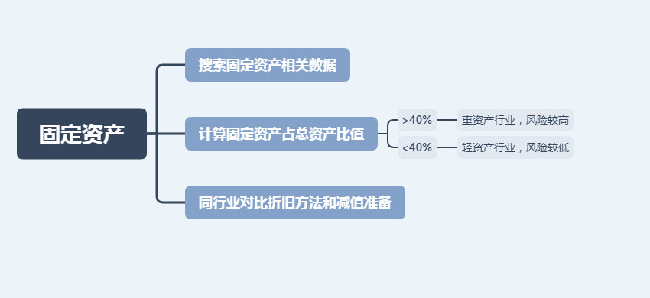
其他非流动资产
其他非流动资产/总资产 |  | #DIV/0! | #DIV/0! | #DIV/0! | #DIV/0! | #DIV/0!

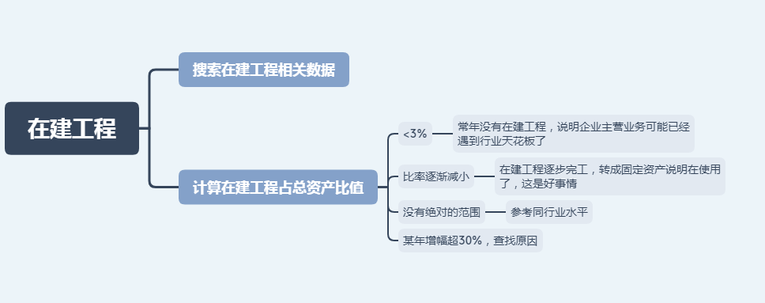
应付职工薪酬 | 应付职工薪酬
 | 支付给职工以及为职工支付的金额
 | 上一年职工薪酬
 | 当年职工总薪资 | 0.00 | 0.00 | 0.00 | 0.00 | 0.00
 | 总人数
 | 人均年薪 | #DIV/0! | #DIV/0! | #DIV/0! | #DIV/0! | #DIV/0!
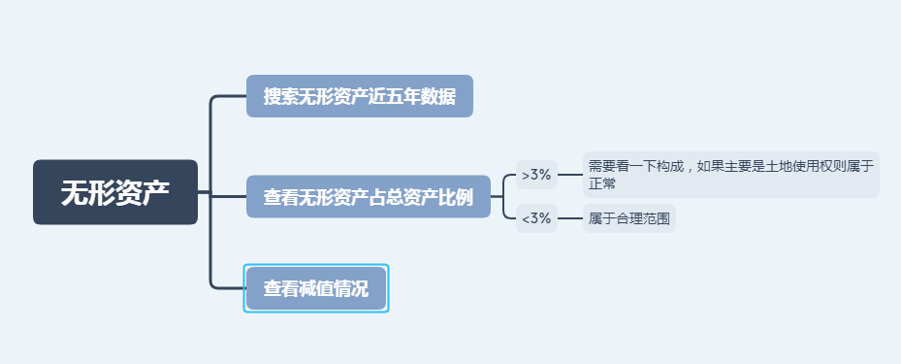
有息负债总额 | 短期借款 | 0.00 | 0.00 | 0.00 | 0.00 | 0.00
 | 应付利息
 | 一年内到期的非流动负债 | 0.00 | 0.00 | 0.00 | 0.00 | 0.00
 | 长期借款
 | 应付债券
 | 长期应付款
 | 有息负债总额 | 0.00 | 0.00 | 0.00 | 0.00 | 0.00
货币资金与有息负债总额差 |  | 0.00 | 0.00 | 0.00 | 0.00 | 0.00

